axcp500程式結構
s_axcp500_create_temp_table()
建立暫存表
Start
1.xrcb_tmp
2.s_axcp500_tmp
End
s_axcp500_cal()
成本計算主函式
更新axci101最近計算成本年度、最近計算成本期別
axcp500_process()
True
False
s_axcp500_cal()
s_axcp500_avg1()
True
False
s_axcp500_avg_def_cursor()
月加權CURSOR定義
s_axcp500_avg1_def_cursor()
月加權CURSOR定義
s_axcp500_avg1_set_xcck_1()
新增xcck資料，更新入項成本
s_axcp500_avg1_set_xccc_1()
新增xccc資料，更新入項成本
s_axcp500_avg1_set_xccq_1()
新增xccq資料，更新入項成本
s_axcp500_avg1_wip_part1()
一般在製前置處理
s_axcp500_avg1_repeat_wip_part1()
重複性工單前置處理
1.新增所有的xcck資料 (判斷inaj036 給予xcck055的值)
2.當參數銷退來源=1.原始出貨月時，記錄銷退單價成本
3.更新xcck的入項成本金額：採購入庫、當站下線、調撥、雜收
4.更新xcck033，雜收發對應的科目
1.新增所有的xccq_t資料
2.更新xccq的期初資料，先抓上期開帳，無開帳則抓上期期末
3.從xcck的數量、金額，更新xccq的入項數量、成本金額：採購入庫、雜收入庫、調整入庫&當站下線、其他入庫
1.新增所有的xccc_t資料
2.更新xccc的期初資料，先抓上期開帳，無開帳則抓上期期末
3.從xcck的數量、金額，更新xccc的入項數量、成本金額：採購入庫、雜收入庫、調整入庫&當站下線、其他入庫
無做任何處理
是否生成倉庫成本資料
s_axcp500_avg_disassemble()
拆件工單處理
s_axcp500_avg1_set_xccq_4()
更新重工入庫金額
s_axcp500_avg1_set_xcck_5()
更新所有出項成本
s_axcp500_avg1_set_xccc_5()
更新所有出項成本
s_axcp500_avg1_set_xccq_5()
s_axcp500_avg_coproduct()
聯產品處理
s_axcp500_avg1_rework()
重工工單處理
s_axcp500_avg1_set_xccc_4()
更新重工入庫金額
1.更新xccc重工入庫的數量、金額
2.更新料件的單位成本(xccc280)
更新拆件投入的金額(xcck202)
是否生成倉庫成本資料
1.更新xccq重工入庫的數量、金額
2.更新料件的單位成本(xccq280)
更新出項成本：領退料、銷貨、銷退、銷售費用、雜發、庫存報廢、盤盈虧...
1.更新出項成本：領退料、銷貨、銷退、銷售費用、雜發、庫存報廢、盤盈虧...
2.更新期末結存
3.更新結存調整
4.更新銷貨/銷退收入金額
是否生成倉庫成本資料
1.更新出項成本：領退料、銷貨、銷退、銷售費用、雜發、庫存報廢、盤盈虧...
2.更新期末結存
3.更新結存調整
Continue/End Foreach
99 階 → 0 階
s_axcp500_avg1_wip()
一般在製工單處理
s_axcp500_avg1_repeat_wip()
重複性工單處理
s_axcp500_avg1_set_xcck_2()
更新一般、委外入庫金額
s_axcp500_avg1_set_xccc_2()
更新一般、委外入庫金額
s_axcp500_avg1_set_xccq_2()
更新一般、委外入庫金額
s_axcp500_avg1_set_xcck_3()
更新重工領出、銷退入庫金額
s_axcp500_avg1_set_xccc_3()
更新重工領出、銷退入庫金額(參數=部份影響)
s_axcp500_avg1_set_xccq_3()
更新重工領出、銷退入庫金額
無做任何處理
更新一般工單入庫、委外入庫的xcck金額
1.更新xccc生產入庫、委外入庫的數量、金額
2.更新料件的單位成本(xccc280)
是否生成倉庫成本資料
1.更新xccq生產入庫、委外入庫的數量、金額
2.更新料件的單位成本(xccq280)
更新xcck重工領出、銷退入庫的金額
1.更新xccc重工領出、銷退入庫的數量、金額
2.更新料件的單位成本(xccc280)
是否生成倉庫成本資料
1.更新xccq重工領出、銷退入庫的數量、金額
2.更新料件的單位成本(xccq280)
99 階
Start
Retrun
暫存表寫入正式表
s_axcp500
s_axcp500_avg1_wip_1()
新增在製主件資料，更新數量
s_axcp500_avg1_wip_2_1()
新增在製元件資料
s_axcp500_avg1_wip_3()
新增在製元件發料明細資料，更新數量
s_axcp500_avg_wip_xchb_1()
s_axcp500_avg_wip_xcha_1()
s_axcp500_avg1_wip_4_1()
根據主件轉出，計算下階料的轉出數量
1.新增所有的xccd_t資料
2.更新xccd的期初資料，先抓上期開帳，再抓上期期末
3.更新xccd的材料投入套數(xccd201)及本期轉出數量(xccd301)
1.新增所有的xcce_t資料
2.更新xcce的期初資料，先抓上期開帳，再抓上期期末
(xcce_t計錄當月整個發退料資料)
1.新增所有的xccz_t資料
2.更新xccz的期初資料，先抓上期開帳，再抓上期期末
3.更新xccz數量：本期投入、本期當站下線、一般退料、超領退、盤差
(xccz_t記錄每筆發料資料)
Retrun
製程
s_axcp500_avg1_wip_part1()
True
False
axcp500
s_axcp500_cal1()
成本計算主函式-優化
s_axcp500_avg
s_axcp500_avg

s_axcp500_cal1()
True
False
s_axcp500_chk_cal()
檢查憑證是否已產生
1.取成本各參數的值
2.取得成本計算方式
s_axcp500_get_date()
取得成本計算之日期相關資訊
s_axcp500_get_curr()
取得帳套幣別設定
當啟用成本域時，成本計算類型的檢查
取得成本含稅否
s_axcp500_cre_tmp_table()
建立暫存表
料件成本階的檢查
s_axcp500_ins_temp_table()
資料新增進暫存表
刪除不在料件範圍的工單(sfaa010 = imaa001)
s_axcp500_convert_sfaa012()
生產數量轉換成本單位的數量
s_axcp500_del_data()
刪除本期已存在之成本資料
s_axcp500_gen_repeat_docno()
重複性生產，產生工單號
s_axcp500_def_cursor()
定義共用的CURSOR
s_axcp500_avg_get_previous_balance()
上期餘額轉至本期期初成本
s_axcp500_avg1()
月加權計算主函式
檢查axct7*(除axct703、axct707)是否已存在資料，存在則報錯
1.取得當期的起始&截止日期
2.取得上期的年度、期別
1.取得帳套設定的幣別&幣別設定
2.取得企業參數-金額捨入類型
1.建立空表：xccc_tmp、xcck_tmp、xccd_tmp、xcce_tmp、xccz_tmp、xccg_tmp、xcha_tmp、xchb_tmp、xccq_tmp、sfale_return_tmp
2.抓取資料新增暫存表：inaj_tmp、sfaa_tmp、xcbk_tmp、xmdl_tmp、sfba_tmp、sfdc_tmp、sfdd_tmp、sfac_tmp、sfac_tmp2
抓取要處理的料件及成本階，新增s_axcp500_tmp資料
Retrun

s_axcp500

s_axcp500_avg1_wip_4_2()
處理本期下階料轉出
s_axcp500_avg1_wip_5()
處理本期主件金額
s_axcp500_avg_wip_process()
s_axcp500_get_xccd()
取本期xccd資料，無則做新增
s_axcp500_wip_2_3()
處理DL+OH+SUB的投入
s_axcp500_wip_2_4()
處理ADJUST的投入
更新本期入庫轉出(xcce301、xcce302)、本期差異轉出(xcce303、xcce304)、期末結存(xcce901、xcce902)
s_axcp500_avg1_wip()
True
False
製程
s_axcp500_avg1_wip_2_2()
處理本期下階料投入
更新本期本階投入(xcce201、xcce202)、當站下線(xcce205、xcce206)、一般退料(xcce207、xcce208)、超領退(xcce209、xcce210)、盤差(xcce307、xcce308)、期末結存(xcce901、xcce902)
Retrun

s_axcp500_avg

1.下階料轉出數量暫存到wip4_tmp3
2.建立wip4_tmp4(DL+OH+SUB使用)
3.建立wip4_tmp5(ADJUST使用)
1.從xcbk_t抓取人工製費資料
2.從應付/入庫抓取加工費
3.更新DL+OH+SUB的xcce201、xcce202

1.從axct312抓取在製成本調整資料
3.更新ADJUST的xcce201、xcce202

s_axcp500_avg1_wip_4_2()
處理本期下階料轉出
s_axcp500_avg1_wip_5()
處理本期主件金額
s_axcp500_avg_wip_process()
s_axcp500_get_xccd()
取本期xccd資料，無則做新增
s_axcp500_wip_2_3()
處理DL+OH+SUB的投入
s_axcp500_wip_2_4()
處理ADJUST的投入
更新本期入庫轉出(xcce301、xcce302)、本期差異轉出(xcce303、xcce304)、期末結存(xcce901、xcce902)
s_axcp500_avg1_rework()
True
False
製程
s_axcp500_avg1_wip_2_2()
處理本期下階料投入
更新本期本階投入(xcce201、xcce202)、當站下線(xcce205、xcce206)、一般退料(xcce207、xcce208)、超領退(xcce209、xcce210)、盤差(xcce307、xcce308)、期末結存(xcce901、xcce902)
s_axcp500_avg1_set_xcck_4()
更新重工入庫金額
s_axcp500_avg_coproduct()
聯產品處理
Retrun

s_axcp500_avg
合計所有的xcce金額，更新到xccd金額：期初、本期投入、本期轉出、差異轉出、期末結存

刪除不在s_axcp500_tmp內的sfaa_tmp、sfac_tmp、sfac_tmp2、sfba_tmp

將sfaa_tmp的生產數量、生產單位更新成成本數量、成本單位

1.從xcbk_t抓取人工製費資料
2.從應付/入庫抓取加工費
3.更新DL+OH+SUB的xcce201、xcce202

1.從axct312抓取在製成本調整資料
3.更新ADJUST的xcce201、xcce202

合計所有的xcce金額，更新到xccd金額
拆件在製(xcch_t、xcci_t)

更新xcck重工入庫的金額

抓取聯產品及多產出入庫的xcck數量、金額，更新xccg_t的轉出數量、金額

抓取聯產品及多產出入庫的xcck數量、金額，更新xccg_t的轉出數量、金額

s_axcp500_avg_disassemble()
s_axcp500_disassemble_1()
處理拆件工單
Retrun
s_axcp500_disassemble_wip_4()
處理拆件的元件轉出
s_axcp500_disassemble_wip_5()
處理拆件的主件資料
Retrun
1.取得拆件入庫數量(xcck201)
2.取得拆件入庫料件的成本
3.更新拆件的入庫轉出(xcci301、xcci302)
4.工單結案，把期末結存轉至差異
將拆件在製元件的期初、本期投入、本期轉出、差異轉出、期末結存，更新到拆件在製主件
s_axcp500_disassemble_1()
True
False
s_axcp500_disassemble_wip_1()
處理拆件在製主件
s_axcp500_disassemble_wip_2()
處理拆件的元件投入
1.取得拆件在製主件資料(xcch)，並結轉上期期末資料至本期期初
2.取得本期投入工時
3.新增或更新拆件在製主件資料(xcch)
s_axcp500_disassemble_wip_2()
True
False
s_axcp500_disassemble_wip_2_1()
上期期末結轉至本期期初
s_axcp500_disassemble_wip_2_2()
處理拆件工單的本期投入
s_axcp500_disassemble_wip_2_3()
處理拆件工單的人工、加工、製費
s_axcp500_disassemble_wip_2_4()
處理拆件工單的在製成本調整
Retrun
1.取得上期的拆件在製元件資料(xcci)結轉至本期期初
2.新增或更新拆件在製元件資料(xcci)
抓取工單投/退料數量(xcck201)、金額(xcck201)更新拆件本期投入(xcci201、xcci202)

s_axcp500_avg
s_axcp500
s_axcp500

1.從xcbk_t抓取人工製費資料
2.從應付/入庫抓取加工費
3.更新DL+OH+SUB的xcci202

1.從axct312抓取在製成本調整資料
3.更新ADJUST的xcci201、xcci202

xcck_t、xccc_t、xccq_t、xccd_t、xcce_t、xccz_t、xccg_t、xcha_t、xchb_t

問題1
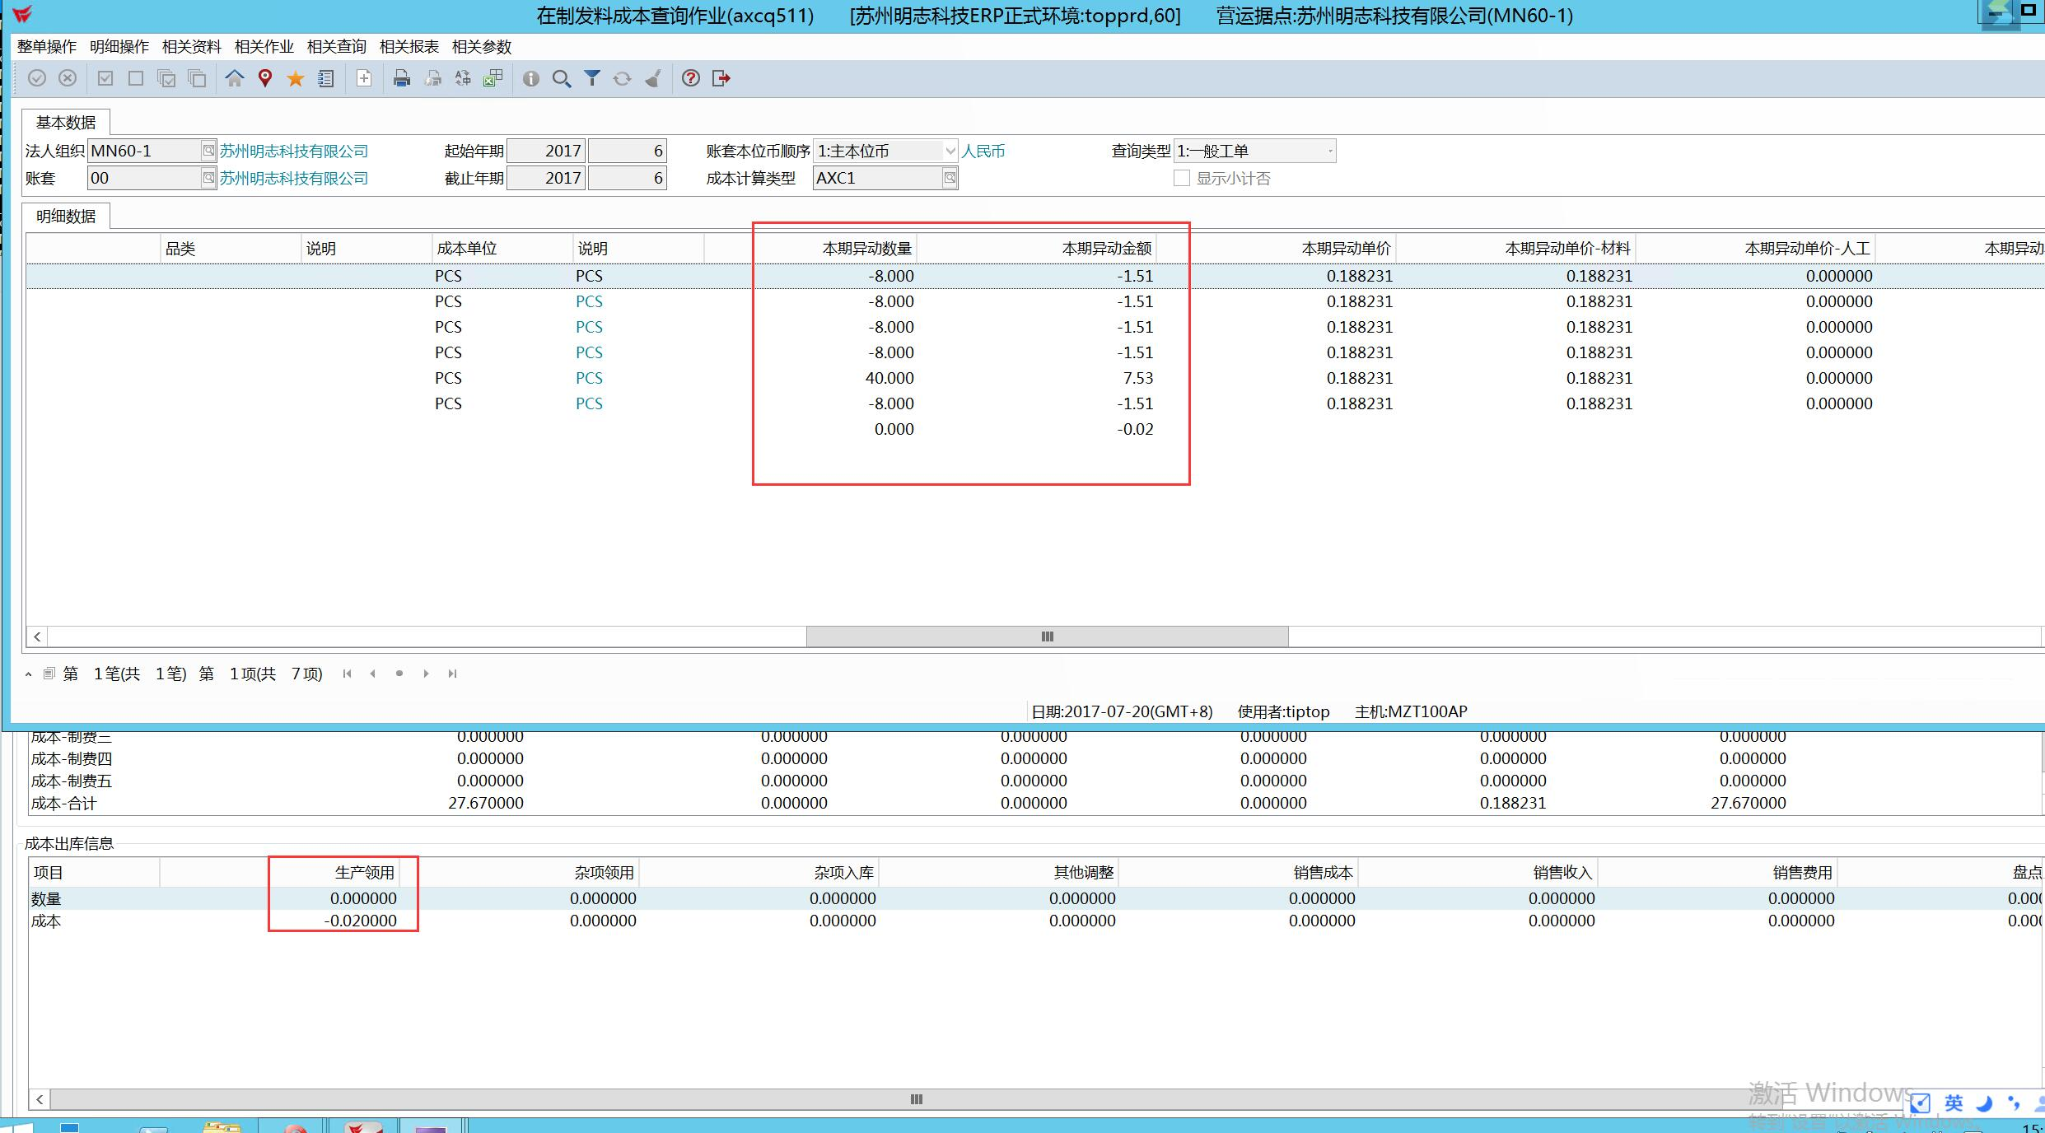
料件502556本月發料單有金額但無數量請做調整 -> (xccc301=0 & xccc302 <> 0)

